Oppgave 12
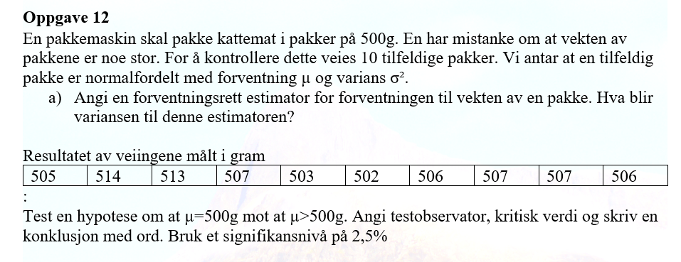
505 | 514 | 513 | 507 | 503 | 502 | 506 | 507 | 507 | 506

$a) \overline{X}=$507 er estimator for forventning
$Var\left(\overline{X}\right)=\frac{s^{2}}{n}≈1,5$
b) $H_{0}: μ=500 mot H_{1}: μ>500$
$T=\frac{\overline{X}−μ_{0}}{s}\sqrt{n}≈5,8 t_{0.025,9}≈2,3$
$T>t_{0.025,9}. Det betyr at vi kan påstå H_{1},$
$dvs at vi har grunnlag til å påstå at forventningen til vekten er$
$større enn 500 g$
 |  |  |  |  |  | 507
 |  |  |  |  |  | 1.4666666667

 |  |  |  |  |  | 5.7800597669
 |  |  |  |  |  | 2.2621571628

